R8
 |  |  | 令和8年度 渋谷区国民健康保険料試算シート
 |  |  | 給与収入（円） | 給与所得（円） | 保険料計算用 給与所得（円）A ※会社都合退職は 給与所得の30％ | 年金所得（円）B | 軽減判定用 年金所得 | その他所得（円）C ※保険料試算ページ 注意事項5番を参照 | 所得の合計（円） D A+B+C | 軽減判定所得 | 退職理由 (軽減判定用）
世帯主 |  | 年齢
世帯主以外 | 加入者1 | 年齢
 | 加入者2 | 年齢
 | 加入者3 | 年齢
 |  |  |  |  |  |  |  |  | 軽減判定所得計 | 0

 | 軽減割合 E | 所得割算定基礎額(円) | 医療分（世帯限度額67万円） |  | 支援分（世帯限度額26万円） |  | 介護分（世帯限度額17万円） |  | 子ども分（世帯限度額3万円） |  | 年間保険料（円） （世帯限度額113万円）
 |  | F (D-43万円) | 均等割（円） （47,600円 Eを減額） | 所得割（円） （F×7.51%） | 均等割（円） （17,600円 Eを減額） | 所得割（円） （F×2.80%） | 均等割（円） （17,800円 Eを減額） | 所得割（円） （F×2.43%） | 均等割（円） （1,873円 Eを減額） | 所得割（円） （F×0.27%）
 | 世帯主
 | 加入者1
 | 加入者2
 | 加入者3
 | 世帯合計 |  |  |  |  |  |  |  |  |  | エラー
 |  |  |  |  |  |  |  |  | 1ヶ月あたりの保険料（円）
【使用方法】
（１）世帯主は世帯主欄、世帯主以外の加入者は、加入者1～3欄の年齢を選択してください。
※令和2年4月2日以降生まれの方は「0歳～6歳」を選択してください。
※18歳に達する日以後の最初の3月31日以前である方は「6歳～18歳」を選択してください。
（年齢計算ニ関スル法律に基づき、年齢は誕生日の前日に1歳加算されます。4月1日が18歳の誕生日である場合、
誕生日の前日である3月31日が18歳に達する日となり、その日が18歳に達する日以後の最初の3月31日となります。）
（２）世帯主及び加入者は、令和7年1～12月の給与収入・給与所得・年金所得・その他所得を入力してください。
※収入・所得が0円の場合でも、0と入力してください。
※給与・年金以外の所得（※試算の注意事項5番を参照）がある方は、その他所得欄に所得金額を入力してください。
※給与収入・給与所得の確認方法、公的年金等所得の計算方法については、下記ボタンを押した先のリンクをご参考にしてください。
（３）加入しない世帯主も、B3セルで「加入しない」を選択して上記（１）（２）を入力してください。
（４）退職理由が会社都合の方【注】は、「退職理由（軽減判定用）」欄で「会社都合退職」を選択してください。
【注】軽減が適用されるには届出が必要です。65歳未満で雇用保険受給資格者証または雇用保険受給資格通知に記載されている離職理由の
番号が11・12・21・22・31・32（特定受給資格者）、23・33・34（特定理由離職者）である等の条件があります。
（５）入力内容に不備がある場合は、年間保険料の欄にエラーが表示されます。欄外のエラー内容を確認し、入力を修正してください。
【注意事項】
※1 上記は試算であり、実際の保険料は異なることがあります。
※2 次の計算には対応していません。
・年度途中の加入、脱退または年度途中で40歳、65歳、75歳に到達する加入者がいる場合
・世帯に国民健康保険から後期高齢者医療保険へ移行した人（世帯主を除く）がいる場合
・専従者給与または専従者控除がある場合
・長期譲渡または短期譲渡にかかる特別控除の適用がある場合
・産前産後期間の保険料免除が適用されている人がいる場合
※3 その他の注意事項については、保険料試算のページを確認してください。（下記ボタンをクリック後、渋谷区公式ウェブサイトに遷移します）
 |  |  |  |  |  |  |  |  | エラー内容
 |  |  |  |  |  |  |  |  | ・世帯主の加入の有無が未選択です。 ・世帯主の年齢を選択し、所得があれば入力してください。 ・国保に加入する人が0人です。世帯主の加入の有無に誤りがないか確認してください。

源泉徴収票（給与）
公的年金等の所得計算方法

 |  |  |  |  |  |  |  |  | 作成日
 |  |  |  |  |  |  |  |  | 2026-03-27
保険料試算のページ

源泉徴収票（給与）
試算シートに戻る

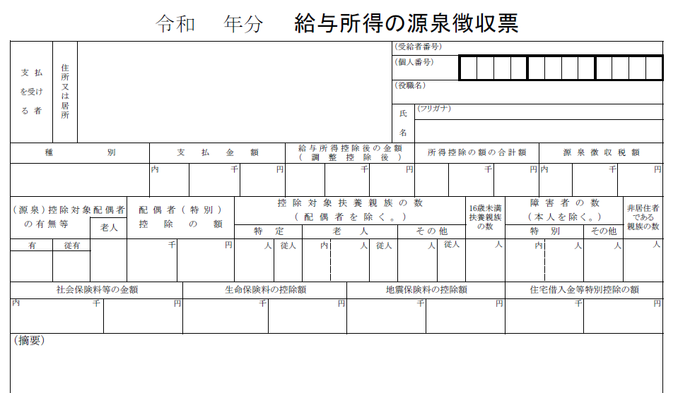

「給与所得控除後の金額」を試算シートの「給与所得」欄に入力します。

「支払金額」を試算シートの「給与収入」欄に入力します。

公的年金等の所得計算方法
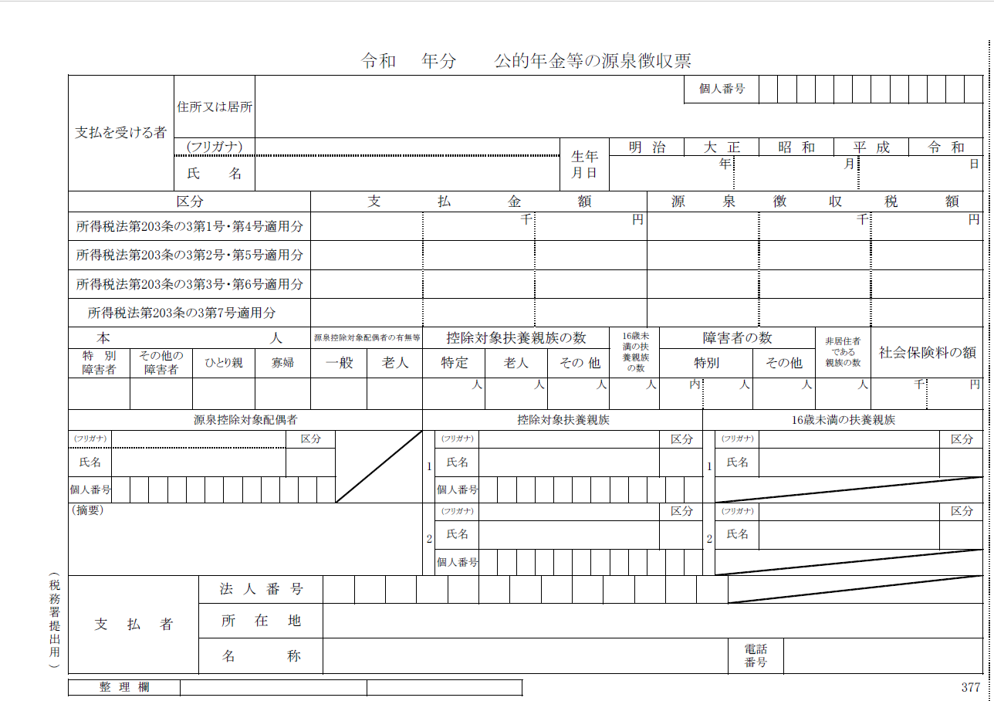
試算シートに戻る
【公的年金等の所得計算】

 | 年齢（令和８年１月１日現在） | 65歳未満
 | 公的年金等の収入金額 |  | ※令和７年分「公的年金等の源泉徴収票」の「支払金額」を入力してください。

 | 公的年金等の所得金額 | 0円 | ※公的年金等に係る雑所得以外の合計所得金額が1000万以下の場合で計算した所得金額です。

 | 注1）公的年金等収入が２か所以上ある場合は、合計金額を収入金額として計算してください。
 | 注2）公的年金等に係る雑所得以外の合計所得金額が1,000万より大きい場合は下記一覧をご参考に計算してください。

６５歳以上（令和８年１月１日現在） |  | 公的年金等に係る雑所得以外の合計所得金額
 |  | ～10,000,000円 | 10,000,001円～20,000,000円 | 20,000,001円～
公的年金等の収入金額A | 0円～1,100,000円 | 0円 | 0円 | 0円
 | 1,100,001～3,299,999円 | A－1,100,000円 | A－1,000,000円 | A－900,000円
 | 3,300,000円～4,099,999円 | A×0.75－275,000円 | A×0.75－175,000円 | A×0.75－75,000円
 | 4,100,000円～7,699,999円 | A×0.85－685,000円 | A×0.85－585,000円 | A×0.85－485,000円
 | 7,700,000円～9,999,999円 | A×0.95－1,455,000円 | A×0.95－1,355,000円 | A×0.95－1,255,000円
 | 10,000,000円～ | A－1,955,000 | A－1,855,000 | A－1,755,000円

６５歳未満（令和８年１月１日現在） |  | 公的年金等に係る雑所得以外の合計所得金額
 |  | ～10,000,000円 | 10,000,001円～20,000,000円 | 20,000,001円～
公的年金等の収入金額A | 0円～600,000円 | 0円 | 0円 | 0円
 | 600,001～1,299,999円 | A-600,000円 | A-500,000円 | A-400,000円
 | 1,300,000円～4,099,999円 | A×0.75－275,000円 | A×0.75－175,000円 | A×0.75－75,000円
 | 4,100,000円～7,699,999円 | A×0.85－685,000円 | A×0.85－585,000円 | A×0.85－485,000円
 | 7,700,000円～9,999,999円 | A×0.95－1,455,000円 | A×0.95－1,355,000円 | A×0.95－1,255,000円
 | 10,000,000円～ | A－1,955,000 | A－1,855,000 | A－1,755,000円

